Estadísticas
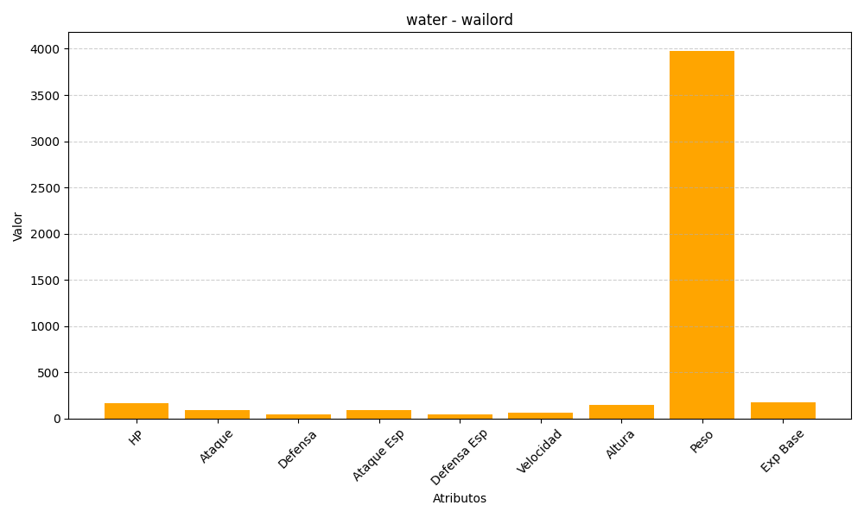
ID | Nombre | Tipo | HP | Ataque | Defensa | Ataque Especial | Defensa Especial | Velocidad | Altura | Peso | Experiencia Base
321 | wailord | water | 170 | 90 | 45 | 90 | 45 | 60 | 145 | 3980 | 175

